Tab 1
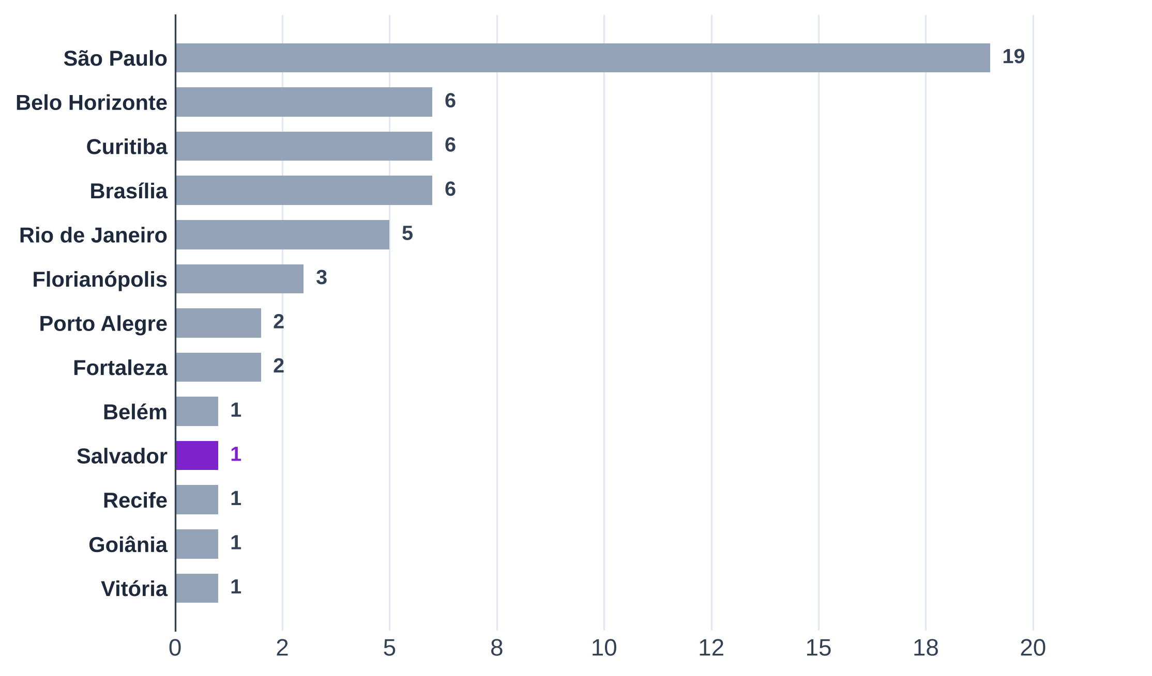
Tabela 1 – Casas do B1 por região e metrópole
Região | Metrópole | Casas | % do total
Norte | Belém
Nordeste | Fortaleza
Nordeste | Recife
Nordeste | Salvador
Centro-Oeste | Brasília
Centro-Oeste | Goiânia
Sudeste | São Paulo
Sudeste | Belo Horizonte
Sudeste | Rio de Janeiro
Sudeste | Vitória
Sul | Curitiba
Sul | Florianópolis
Sul | Porto Alegre
Total
Conferência (total − casas da base; deve ser 0)
Fonte: B1, Google Places API (09/2026 e 15/10/2026), coletor de entorno do Google Maps (15/10/2026), Instagram (01/09 a 01/10/2026) e cardápios
Nota: cada casa conta uma vez, na metrópole do endereço.

Tab 3
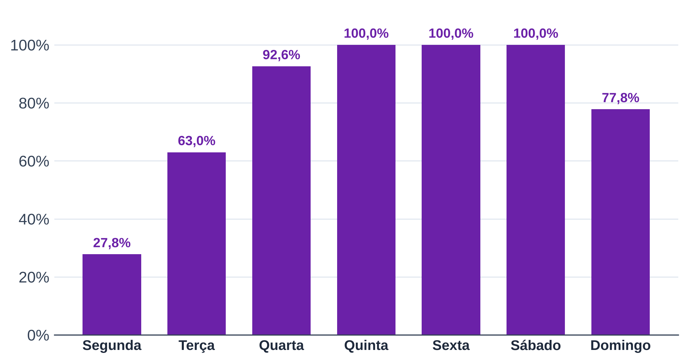
Tabela 3 – Dias de funcionamento
Dia | Casas que abrem | Casas com horário | % das casas
Segunda
Terça
Quarta
Quinta
Sexta
Sábado
Domingo
Fonte: B1, Google Places API (regularOpeningHours, 15/10/2026)
Nota: contagem não exclusiva (cada casa abre em vários dias); cada linha tem o próprio total.

Tab 4
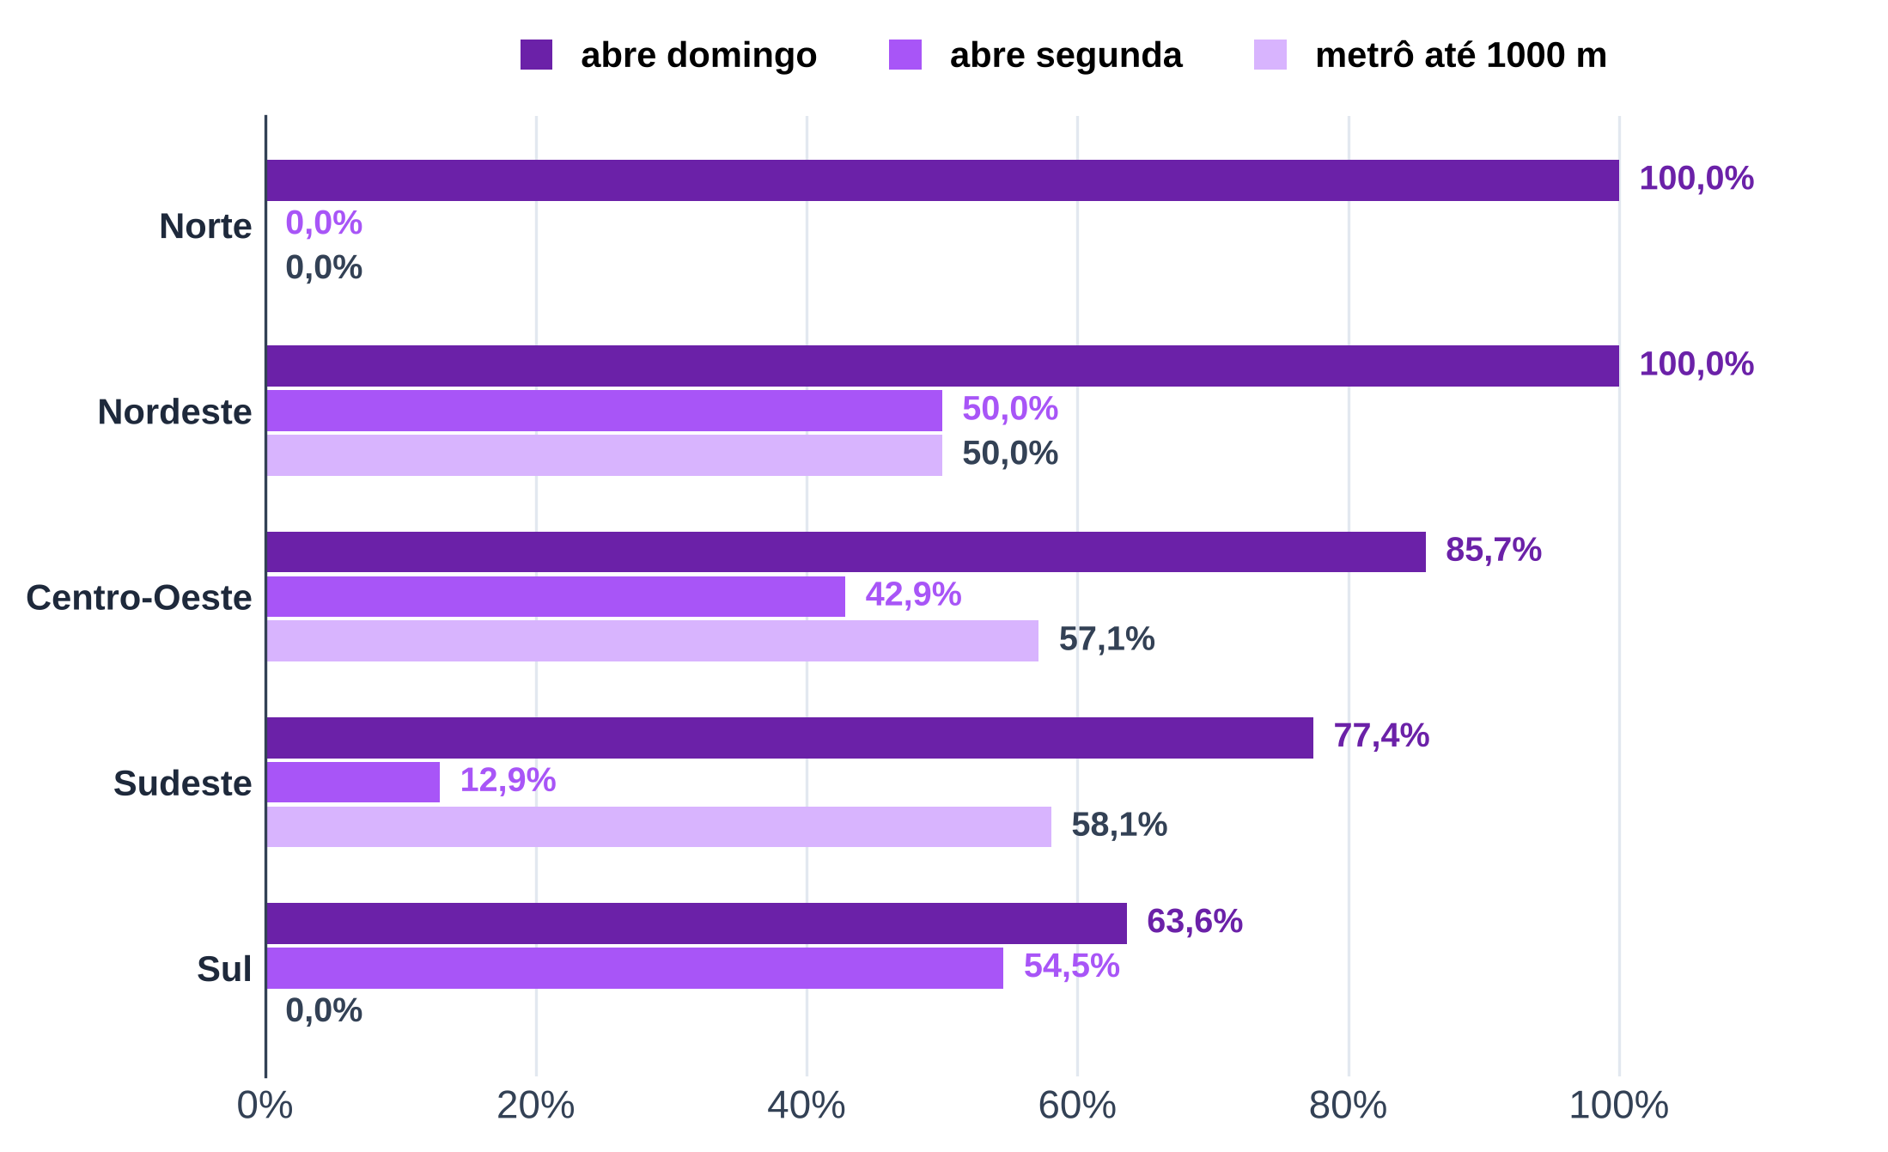
Tabela 4 – Painel por região
Região | casas | nota (mediana) | horas abertas por semana (média) | abre domingo (%) | abre segunda (%) | metrô até 1000 m (% das casas) | seguidores (mediana) | casas com cesta | cesta mediana (mediana, R$)
Norte
Nordeste
Centro-Oeste
Sudeste
Sul
Total
Fonte: B1, Google Places API (09/2026 e 15/10/2026), coletor de entorno do Google Maps (15/10/2026), Instagram (01/09 a 01/10/2026) e cardápios
Nota: medianas calculadas só entre as casas com dado; cesta só nas casas com couvert, bebida e prato encontrados.

Tab 5
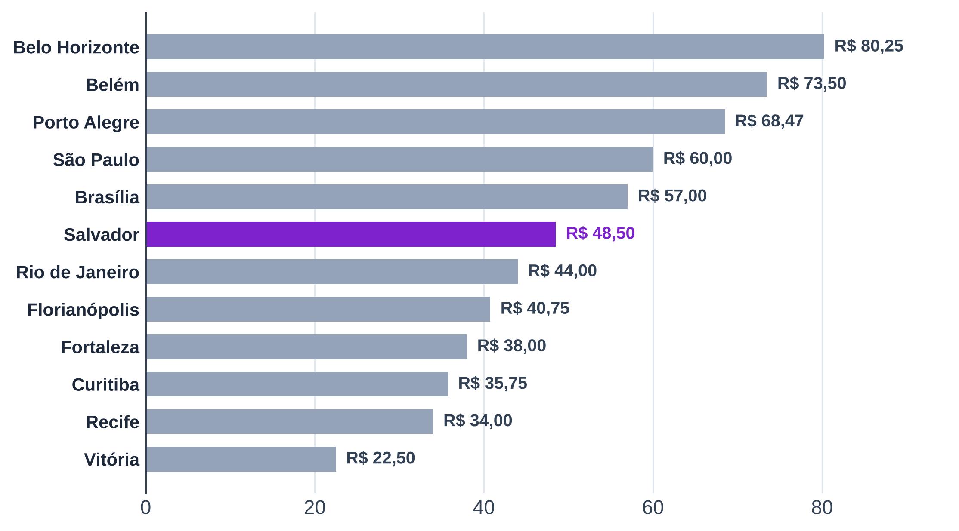
Tabela 5 – Painel por metrópole
Metrópole | Região | casas | nota (mediana) | horas abertas por semana (média) | abre domingo (%) | abre segunda (%) | metrô até 1000 m (% das casas) | seguidores (mediana) | casas com cesta | cesta mediana (mediana, R$)
Belém | Norte
Fortaleza | Nordeste
Recife | Nordeste
Salvador | Nordeste
Brasília | Centro-Oeste
Goiânia | Centro-Oeste
Belo Horizonte | Sudeste
Rio de Janeiro | Sudeste
São Paulo | Sudeste
Vitória | Sudeste
Curitiba | Sul
Florianópolis | Sul
Porto Alegre | Sul
Total
Fonte: B1, Google Places API (09/2026 e 15/10/2026), coletor de entorno do Google Maps (15/10/2026), Instagram (01/09 a 01/10/2026) e cardápios
Nota: o gráfico mostra a mediana da cesta mediana das casas com cesta em cada metrópole; metrópoles sem cesta ficam fora.

Tab 6
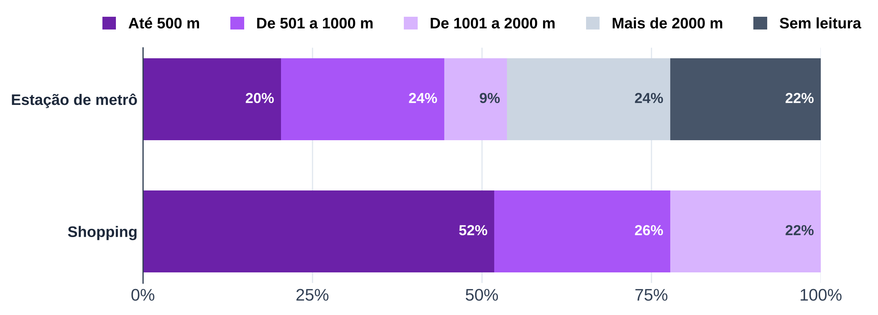
Tabela 6 – Entorno pelo Google Maps
Distância (linha reta) | Metrô: casas | Metrô: % | Shopping: casas | Shopping: %
Até 500 m
De 501 a 1000 m
De 1001 a 2000 m
Mais de 2000 m
Sem leitura (cidade sem metrô ou leitura a mais de 50 km)
Conferência (total − casas; deve ser 0)
Total
Fonte: B1, coletor de entorno do Google Maps (15/10/2026)
Nota: sem dados do OpenStreetMap (porte do shopping fora). Shopping de qualquer porte lido pelo Maps.

Tab 7
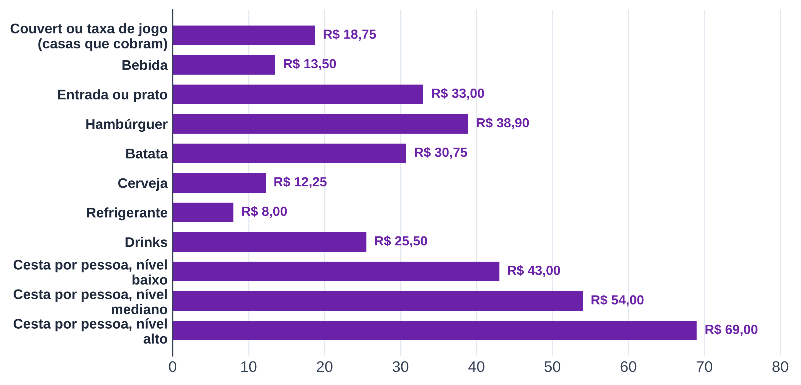
Tabela 7 – Preços nos cardápios
Categoria | Casas com preço | 1º quartil (R$) | Mediana (R$) | 3º quartil (R$)
Couvert ou taxa de jogo (casas que cobram)
Bebida
Entrada ou prato
Hambúrguer
Batata
Cerveja
Refrigerante
Drinks
Cesta por pessoa, nível baixo
Cesta por pessoa, nível mediano
Cesta por pessoa, nível alto
Fonte: B1, cardápios transcritos (B1_cardapios_itens_precos.xlsx)
Nota: cada casa entra com a mediana do próprio cardápio na categoria; quartis entre as casas.
Cesta = couvert + bebida + entrada ou prato, só nas casas em que os três foram encontrados.

Tab 8
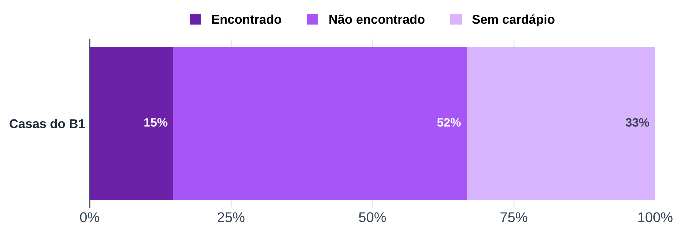
Tabela 8 – Couvert
Situação | Casas | % do total
Couvert ou taxa de jogo encontrado no cardápio
Couvert não encontrado no cardápio
Sem cardápio transcrito
Total
Conferência (total − casas; deve ser 0)
Fonte: B1, cardápios transcritos (B1_cardapios_itens_precos.xlsx)
Nota: "não encontrado" não quer dizer que a casa não cobra; o couvert pode estar fora do cardápio coletado.

Tab 9
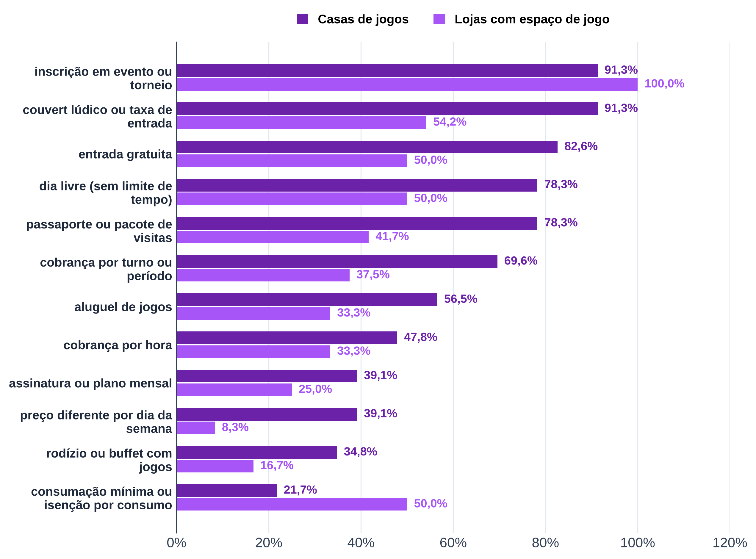
Tabela 9 – Modelos de cobrança citados no Instagram
Modelo | Posts que citam | Estabelecimentos que citam | Casas de jogos que citam | Casas de jogos (total) | Casas de jogos (%) | Lojas que citam | Lojas (total) | Lojas (%)
couvert lúdico ou taxa de entrada | 816 | 34 | 21 | 23 |  | 13 | 24
entrada gratuita | 582 | 31 | 19 | 23 |  | 12 | 24
cobrança por hora | 55 | 19 | 11 | 23 |  | 8 | 24
cobrança por turno ou período | 114 | 25 | 16 | 23 |  | 9 | 24
dia livre (sem limite de tempo) | 579 | 30 | 18 | 23 |  | 12 | 24
passaporte ou pacote de visitas | 142 | 28 | 18 | 23 |  | 10 | 24
assinatura ou plano mensal | 214 | 15 | 9 | 23 |  | 6 | 24
consumação mínima ou isenção por consumo | 140 | 17 | 5 | 23 |  | 12 | 24
preço diferente por dia da semana | 46 | 11 | 9 | 23 |  | 2 | 24
rodízio ou buffet com jogos | 189 | 12 | 8 | 23 |  | 4 | 24
aluguel de jogos | 138 | 21 | 13 | 23 |  | 8 | 24
inscrição em evento ou torneio | 3,549 | 45 | 21 | 23 |  | 24 | 24
Fonte: B1, legendas do Instagram das casas (coletor do Instagram, 2026), análise de legendas
Nota: contagem não exclusiva (um post pode citar vários modelos).

Tab 10
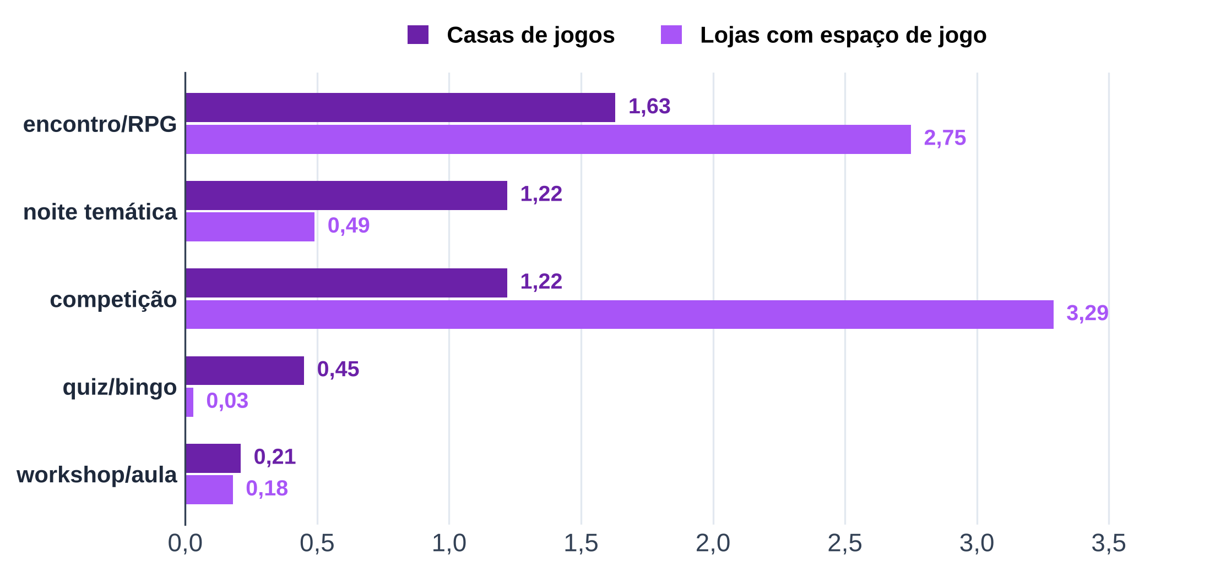
Tabela 10 – Eventos no Instagram
Categoria | Posts | Estabelecimentos | Casas de jogos com o evento | Casas de jogos (total) | Casas de jogos: posts por casa por mês | Lojas com o evento | Lojas (total) | Lojas: posts por casa por mês
todos os eventos prováveis | 2,237 | 45 | 22 | 22 | 3.23 | 23 | 23 | 5.01
noite temática | 456 | 41 | 22 | 22 | 1.22 | 19 | 23 | 0.49
workshop/aula | 105 | 27 | 13 | 22 | 0.21 | 14 | 23 | 0.18
competição | 1,231 | 44 | 21 | 22 | 1.22 | 23 | 23 | 3.29
quiz/bingo | 125 | 13 | 11 | 22 | 0.45 | 2 | 23 | 0.03
encontro/RPG | 1,190 | 41 | 21 | 22 | 1.63 | 20 | 23 | 2.75
sorteio (não é evento; referência) | 329 | 35 | 14 | 22 | 0.41 | 21 | 23 | 0.80
Fonte: B1, legendas do Instagram das casas (coletor do Instagram, 2026), análise de legendas
Nota: categorias não exclusivas; o gráfico mostra posts por casa por mês, sem "todos os eventos" e sem sorteio (que não é evento).

Tab 11
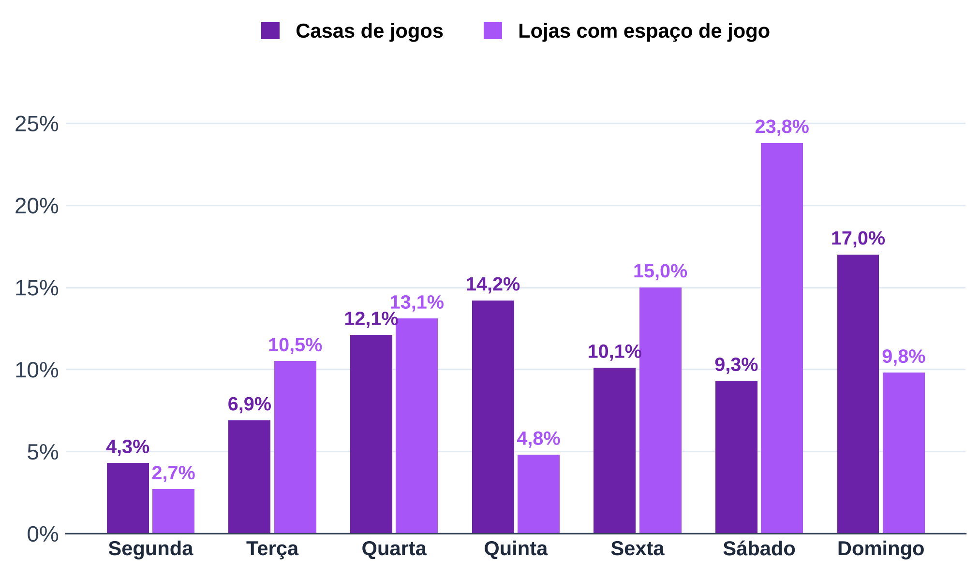
Tabela 11 – Dia citado nos eventos
Dia | Casas de jogos: eventos que citam | Casas de jogos: % dos eventos | Casas de jogos: estabelecimentos | Lojas: eventos que citam | Lojas: % dos eventos | Lojas: estabelecimentos
segunda | 37 | 4.30% | 15 | 37 | 2.70% | 10
terça | 59 | 6.90% | 14 | 146 | 10.50% | 14
quarta | 103 | 12.10% | 17 | 181 | 13.10% | 15
quinta | 121 | 14.20% | 18 | 67 | 4.80% | 13
sexta | 86 | 10.10% | 17 | 207 | 15.00% | 17
sábado | 79 | 9.30% | 17 | 329 | 23.80% | 18
domingo | 145 | 17.00% | 20 | 136 | 9.80% | 15
Fonte: B1, legendas do Instagram das casas (coletor do Instagram, 2026), análise de legendas
Nota: % sobre os eventos prováveis de cada tipo de casa; um evento pode citar mais de um dia ou nenhum.

Tab 12
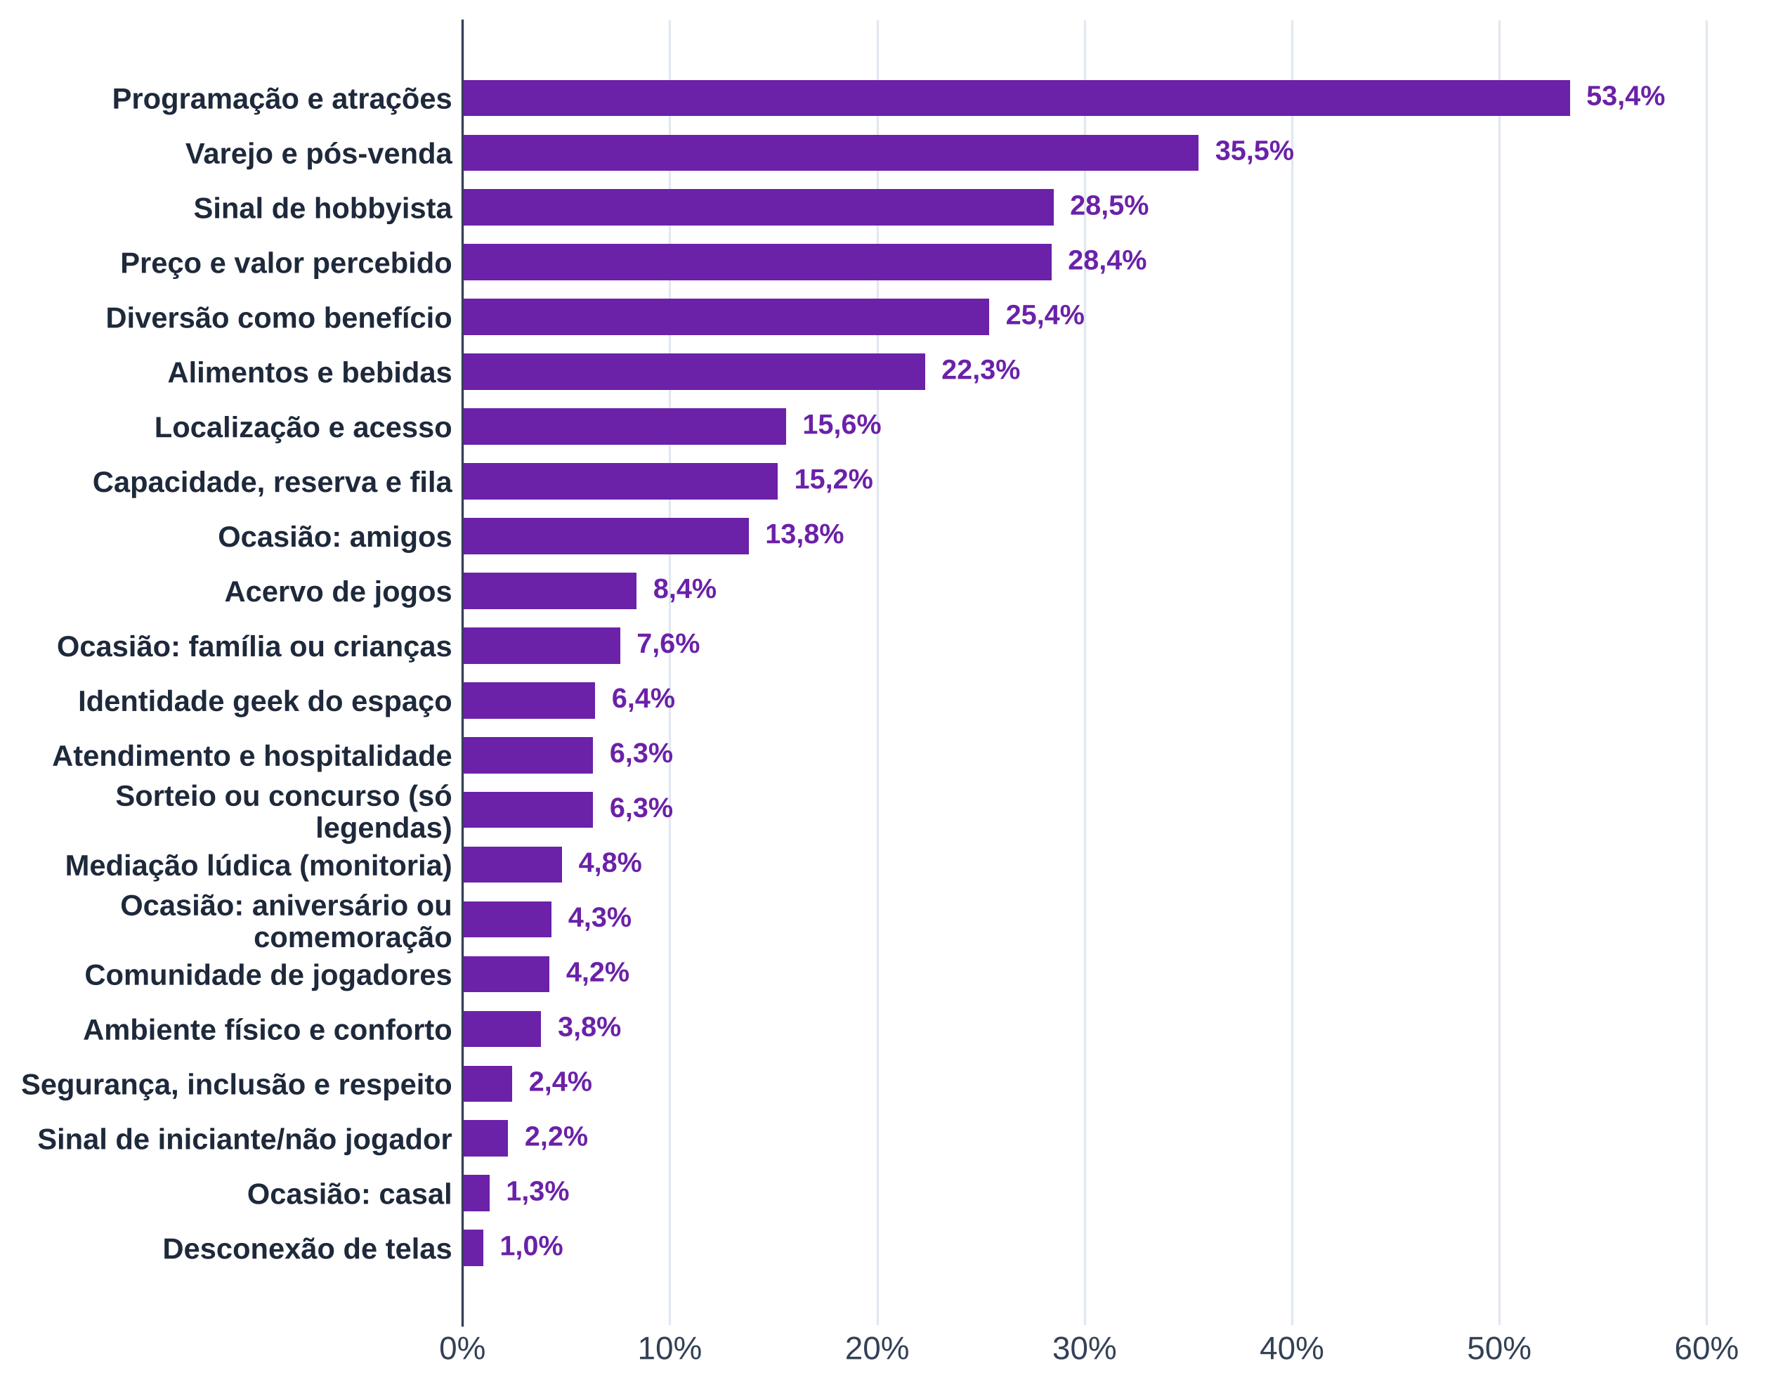
Tabela 12 – Temas das legendas do Instagram
Código | Tema | Posts com o tema | % dos posts | % ponderado por estabelecimento | Estabelecimentos com o tema
ACV | Acervo de jogos | 830 | 7.00% | 8.40% | 40
MED | Mediação lúdica (monitoria) | 378 | 3.20% | 4.80% | 31
ATD | Atendimento e hospitalidade | 483 | 4.00% | 6.30% | 40
AB | Alimentos e bebidas | 2,510 | 21.00% | 22.30% | 42
PRC | Preço e valor percebido | 3,224 | 27.00% | 28.40% | 45
AMB | Ambiente físico e conforto | 415 | 3.50% | 3.80% | 41
CAP | Capacidade, reserva e fila | 1,366 | 11.40% | 15.20% | 45
PRG | Programação e atrações | 6,303 | 52.80% | 53.40% | 45
COMU | Comunidade de jogadores | 431 | 3.60% | 4.20% | 38
VAR | Varejo e pós-venda | 3,789 | 31.70% | 35.50% | 45
LOC | Localização e acesso | 1,305 | 10.90% | 15.60% | 38
INC | Segurança, inclusão e respeito | 219 | 1.80% | 2.40% | 33
OCA:ami | Ocasião: amigos | 1,439 | 12.00% | 13.80% | 45
OCA:fam | Ocasião: família ou crianças | 676 | 5.70% | 7.60% | 43
OCA:casal | Ocasião: casal | 134 | 1.10% | 1.30% | 27
OCA:aniv | Ocasião: aniversário ou comemoração | 517 | 4.30% | 4.30% | 42
NOV | Sinal de iniciante/não jogador | 215 | 1.80% | 2.20% | 38
HOB | Sinal de hobbyista | 3,639 | 30.50% | 28.50% | 44
DESC | Desconexão de telas | 110 | 0.90% | 1.00% | 18
DIV | Diversão como benefício | 2,822 | 23.60% | 25.40% | 44
GEEK | Identidade geek do espaço | 532 | 4.50% | 6.40% | 40
SOR | Sorteio ou concurso (só legendas) | 735 | 6.20% | 6.30% | 42
Fonte: B1, legendas do Instagram das casas (coletor do Instagram, 2026), análise de legendas
Nota: temas não exclusivos; o % ponderado dá peso igual a cada estabelecimento. Comparação com o B2 retirada desta planilha.

Tab 13
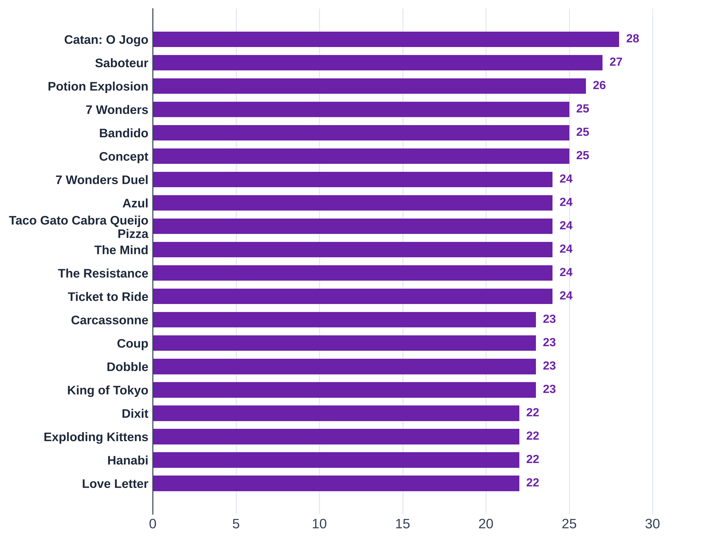
Tabela 13 – Os 20 jogos mais presentes nos acervos publicados (30 acervos)
Jogo | Casas com o jogo | Jogadores (mín.) | Jogadores (máx.) | Duração (min) | Preço provável (R$) | Aluguel (mediana, R$)
Catan: O Jogo | 28 | 3 | 4 | 90 | 349.88 | 40.00
Saboteur | 27 | 3 | 10 | 30 | 105.00 | 17.50
Potion Explosion | 26 | 2 | 4 | 45 | 389.94 | 35.00
7 Wonders | 25 | 2 | 7 | 30 | 304.90 | 40.00
Bandido | 25 | 1 | 4 | 15 | 64.90 | 15.00
Concept | 25 | 4 | 12 | 40 | 299.95 | 30.00
7 Wonders Duel | 24 | 2 | 2 | 30 | 249.90 | 30.00
Azul | 24 | 2 | 4 | 45 | 344.45 | 37.50
Taco Gato Cabra Queijo Pizza | 24 | 2 | 8 | 10 | 62.50 | 15.00
The Mind | 24 | 2 | 4 | 15 | 79.95 | 15.00
The Resistance | 24 | 5 | 10 | 30 | 159.90 | 25.00
Ticket to Ride | 24 | 2 | 5 | 45 | 405.00 | 35.00
Carcassonne | 23 | 2 | 5 | 45 | 299.00 | 30.00
Coup | 23 | 2 | 10 | 15 | 94.95 | 15.00
Dobble | 23 | 2 | 8 | 10 | 94.95 | 15.00
King of Tokyo | 23 | 2 | 6 | 30 | 320.00 | 40.00
Dixit | 22 | 3 | 6 | 30 | 224.95 | 35.00
Exploding Kittens | 22 | 2 | 5 | 20 | 120.00 | 20.00
Hanabi | 22 | 2 | 5 | 30 | 100.00 | 22.50
Love Letter | 22 | 2 | 4 | 20 | 89.89 | 20.00
Fonte: B1, acervos publicados (acervodejogos, Ludopedia, Rejoy e listas das casas) e preços de lojas (B1_cesta_jogos.xlsx)
Nota: preço vazio = jogo sem preço nas lojas consultadas.

Tab 14
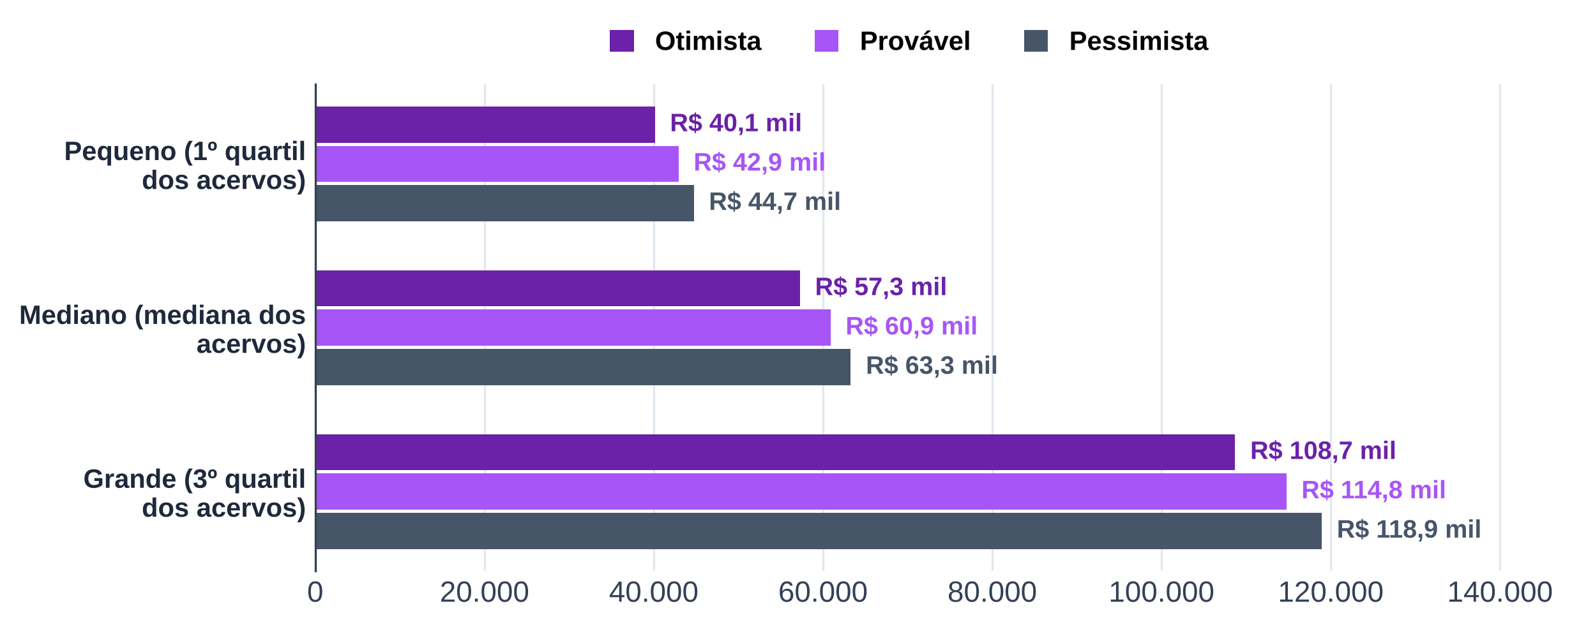
Tabela 14 – Custo do acervo inicial
Tamanho do acervo | Títulos | Núcleo com preço | Títulos restantes | Custo otimista (R$) | Custo provável (R$) | Custo pessimista (R$)
Pequeno (1º quartil dos acervos) | 222 | 77 |  | 40,131.59 | 42,928.78 | 44,732.45
Mediano (mediana dos acervos) | 322 | 77 |  | 57,273.26 | 60,884.32 | 63,281.49
Grande (3º quartil dos acervos) | 622 | 77 |  | 108,698.28 | 114,750.94 | 118,928.59
Fonte: B1, acervos publicados e preços de lojas (B1_cesta_jogos.xlsx, aba acervo_inicial)
Nota: títulos restantes (fora do núcleo com preço) pelo preço médio do núcleo.

